Ausfüllhinweise neu
1a
1
4
 |  |  |  |  |  |  |  |  |  |  |  |  |  |  |  |  |  |  |  |  |  |  |  |  |  |  |  |  |  |  |  |  |  |  |  |  |  |  |  | Kurzname |  |  |  |  |  |  |  | Abkürzung
 |  | Akronym: |  | CHANGE-now |  |  |  |  |  |  |  |  |  |  |  |  |  |  |  |  |  |  |  |  |  |  |  |  | Phase: |  |  |  | Antrag |  |  |  |  |  | Bitte beachten Sie die Ausfüllhinweise (Beispiele und Infos) - einfach hier klicken.
 |  |  |  |  |  |  |  |  |  |  |  |  |  |  |  |  |  |  |  |  |  |  |  |  |  |  |  |  |  |  |  |  |  |  |  |  |  |  |  | Kurzname |  |  |  |  |  |  |  | Abkürzung
2
5
6
 |  | geplante Laufzeit von - bis: |  | 2027-02-01 |  |  |  |  | - | 2031-01-31 |  |  |  |  |  |  |  |  |  | Stand (Datum): | 2026-07-15 |  |  |  |  |  |  |  | x | Einzelvorhaben |  |  |  |  |  |  | durchführende Stelle: |  |  | Mustertext Uni Muster |  |  |  |  |  |  |  | MMM
 |  |  |  |  |  |  |  |  |  |  |  |  |  |  |  |  |  |  |  |  |  |  |  |  |  |  |  |  |  |  |  |  |  |  |  |  |  |  |  | Kurzname |  |  |  |  |  |  |  | Abkürzung
3
 |  | Projektleitung/-koordination: |  | Frau Dr. Monika Mustermann (monika.mustermann@muster.de) |  |  |  |  |  |  |  |  |  |  |  |  |  |  |  |  |  |  |  |  |  |  |  |  | x | Verbundvorhaben |  |  |  |  |  |  | Verbundkoordinator: |  |  | Mustertext Uni Muster |  |  |  |  |  |  |  | MMM

8
7
 |  | Kurzname + Abkürzung der(s) Verbundpartner(s): |  | Mustertext Betrieb |  |  |  |  |  | / | BBB |  |  |  |  | Mustertext Firma |  |  |  |  |  | / | CCC |  |  |  |  |  |  |  |  |  |  | / |  |  |  |  |  |  | / |  |  |  |  |  | /

9
12
14
16
AP | Überschrift Arbeitspaket (AP) |  | 2027 |  |  |  |  |  |  |  |  |  |  | 2028 |  |  |  |  |  |  |  |  |  |  |  | 2029 |  |  |  |  |  |  |  |  |  |  |  | 2030 | Ergebnis / |  |  | (Haupt-) | PM (pro jeweiligem Partner)
Nr | (nach Möglichkeit 1-zeilig/stichwortartige Beschreibung) |  | 2027-02-01 | 2027-03-01 | 2027-04-01 | 2027-05-01 | 2027-06-01 | 2027-07-01 | 2027-08-01 | 2027-09-01 | 2027-10-01 | 2027-11-01 | 2027-12-01 | 2028-01-01 | 2028-02-01 | 2028-03-01 | 2028-04-01 | 2028-05-01 | 2028-06-01 | 2028-07-01 | 2028-08-01 | 2028-09-01 | 2028-10-01 | 2028-11-01 | 2028-12-01 | 2029-01-01 | 2029-02-01 | 2029-03-01 | 2029-04-01 | 2029-05-01 | 2029-06-01 | 2029-07-01 | 2029-08-01 | 2029-09-01 | 2029-10-01 | 2029-11-01 | 2029-12-01 | 2030-01-01 | Produkt |  |  | Zuständigkeit | MMM | BBB | CCC | 0 |  | 0 | 0
1 |  | Mustertext - Austausch Fach- und Führungspersonal
10
11
15
 | 1.1 | Mustertext - Workshops mit Fachpersonal |  |  | 50 |  |  |  |  |  |  |  |  |  |  |  |  |  |  |  |  |  |  |  |  |  |  |  |  |  |  |  |  |  |  |  |  |  | Mustertext - erfolgreiche Abschlüsse |  |  | Mustertext Uni Muster | 2.5 | 1.5 | 1
 | 1.2 | Mustertext - Workshops mit Führungspersonal |  |  | 50 |  |  |  |  |  |  |  |  |  |  |  |  |  |  |  |  |  |  |  |  |  |  |  |  |  |  |  |  |  |  |  |  |  | Mustertext - erfolgreiche Abschlüsse |  |  | Mustertext Betrieb BBB | 1 | 2.5 | 1
13
 | 1.3 | Mustertext - Workshops mit Ausbildungspersonal |  |  |  |  |  |  |  |  |  |  |  |  |  |  |  |  |  |  |  |  |  |  |  |  |  |  |  |  |  |  |  |  |  |  |  |  | Mustertext - erfolgreiche Abschlüsse |  |  | Mustertext Firma CCC | 1.5 | 1.5 | 4
2 |  | Musterttext - Erstellung der Module
 | 2.1 | Mustertext - Ermittlung geeigneter Formate |  |  |  |  |  |  |  |  |  |  |  |  |  |  |  |  |  |  |  |  |  |  |  |  |  |  |  |  |  |  |  |  |  |  |  |  | Mustertext - Ermittlungsarbeiten abgeschlossen |  |  | Mustertext Uni Muster | 8 | 1 | 1.5
 | 2.2 | Mustertext - Initiierung der ermittelten Formate |  |  |  |  |  |  |  |  |  |  |  |  |  |  |  |  |  |  |  |  |  |  |  |  |  |  |  |  |  |  |  |  |  |  |  |  | Mustertext -Initiierungs-arbeiten abgeschlossen |  |  | Mustertext Firma CCC | 4 | 2.5 | 6
3 |  | Mustertext - Digitalisierung der …
17
1
2
 |  | Ausfüllhinweise (Beispiele und Infos)
 |  | Bitte tragen Sie hier Ihr Akronym ein. (Beispiel-Text: "CHANGE-Now") |  |  |  |  |  |  |  |  |  |  |  |  |  |  |  |  |  |  | Wählen Sie hier (sofern nicht gesetzt) über das Dropdown-Menü die Phase "Antrag".
 |  | Tragen Sie die geplante Laufzeit (von/bis) im Format TT.MM.JJJJ ein. (Das Kalenderschema wird daraufhin automatisch angelegt.)
3
 |  | Geben Sie hier bitte den Namen und die Email-Adresse der Projektleitung/-koordination ein. (Beispiel-Text: "Frau Dr. Monika Mustermann (monika.mustermann@muster.de")
4
 |  | Tragen Sie das aktuelle Datum ein. (Beispiel-Text: "30.06.2025")
5
 |  | Bitte kreuzen Sie an, ob es sich um ein Einzel- oder Verbundvorhaben handelt. (Es ist eine Auswahl zu treffen! Im Beispiel sind nur zwecks Erläuterung beide Varianten angekreuzt.)
6
 |  | Bitte befüllen Sie die entsprechenden, vorhandenen Felder (Kurzname und Abkürzung / die eingetragene Abküzung wird automatisch in die Tabelle übernommen).
7
 |  | Sofern es sich um ein Verbundvorhaben handelt, tragen Sie hier bitte die Verbundpartner mit Kurzname u. Abkürzung ein (die Abkürzungen werden automatisch in die Tabelle übernommen).
8
 |  | Tragen Sie in der ersten Spalte bitte die Nr. des Arbeitspaketes (AP) ein, z.B. 1. / 2. / 3. etc. (die Formatierung des Kalenderschemas erfolgt daraufhin automatisch) und …
9
 |  | … tragen Sie in dem freien Feld rechts daneben bitte jeweils eine kurze Beschreibung des Arbeitspaketes ein. (mehrzeilige Einträge sind möglich)
10
 |  | Geben Sie nachstehend die Unterpunkte zum AP ein (Nummerierung bitte im Format des Beispiels z.B. 1.1 / 1.2 / 1.3 etc., Überschrift: Text-Einträge sind mehrzeilig möglich)
11
 |  | Terminieren Sie diese Unterpunkte im Kalenderschema (die Farbgebung ist freigestellt).
12
 |  | Das Ergebnis/Produkt des jeweiligen Unterpunktes tragen Sie bitte in dieser Spalte stichwortartig ein.
13
 |  | Bitte kennzeichnen Sie die Ergebnisse/Produkte (z.B. durch einen gelben Hintergrund des Feldes), bei denen es sich um besonders zentrale/relevante bzw. hervorstechende oder herausragende Ergebnisse handelt. Dies kann z.B. ein für das Projekt zentraler, erreichter Stand sein, auf den mitunter weitere Projektschritte aufbauen.
14
 |  | Benennen Sie die Zuständigkeit/Federführung des Unterpunktes. Dieser ist (nur) dem Partner zuzuordnen, der den überwiegenden Arbeits-Anteil (> 50%) leistet.
15
 |  | Sollte der Arbeitsanteil zweier Partner gleichwertig (50:50) sein, ist dies in dem entsprechenden Zeitraum des Kalenderschemas durch die zusätzliche Angabe der Zahl "50" zu kennzeichnen.
16
 |  | Bei der Phase "Antrag", ist dieser Tabellenbereich (blau eingefärbt) entsprechend zu befüllen: Geben Sie hier die Anzahl der Personenmonate (PM) für jeden Unterpunkt und bezogen auf den/die jeweiligen Partner an.
17
 |  | Sofern die vorhandene Anzahl an Zeilen nicht ausreichend sein sollte und Sie weitere Zeilen benötigen, speichern Sie Ihre Excel-Datei und senden uns diese per Mail zu (dikap@bibb.de).
 | Abschließend speichern Sie Ihre Datei nach dem Muster "AKRONYM_Ressourcenbezogener Arbeitsplan". Erzeugen Sie (nur) von dem Tabellenblatt "Arbeits- und Zeitplan" eine PDF-Datei (Hilfestellung siehe TAB "Anleitung von Excel zu PDF").

Anleitung von Excel zu PDF
Anleitung / Hilfestellung um aus einer Excel-Datei bzw. einem Excel-Tabellenblatt eine PDF-Datei zu erstellen.
Nachdem das Excel-Tabellenblatt "Arbeits- und Zeitplan" vollständig von Ihnen befüllt wurde, soll dieses in eine PDF-Datei umgewandelt werden. Dies ist auf verschiedenen Wegen möglich. Nachfolgend werden zwei Möglichkeiten der Umwandlung/Formatierung aufgezeigt.
. | Stellen Sie zunächst sicher, dass Ihre Arbeit in EXCEL gespeichert ist, speichern Sie ggf. nocheinmal.

. | Klicken Sie anschließend mit der linken Maus das Excel-Tabellenblatt "Arbeits- und Zeitplan" an.

 | Dadurch wird dieses aktiv (gut er- kennbar an der nun grünen Schrift)

. | 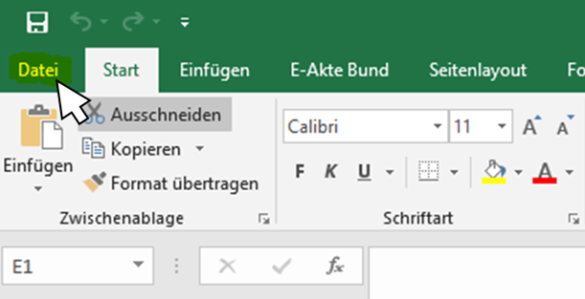 Nun klicken Sie im Menüband mit der linken Maus auf "Datei" …

 | und nun … können Sie wählen ...

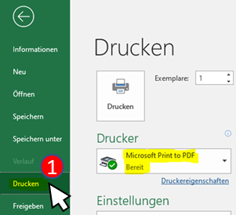
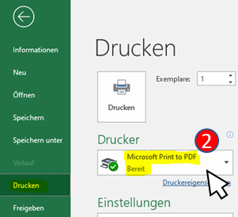
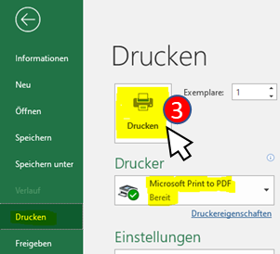
… Möglichkeit 1:
. | Klicken Sie nun auf "Drucken" (1) und wählen anschließend einen sogenannten PDF-Drucker (2). Hier im Beispiel ist es "Microsoft Print to pdf ". Abschließend geben Sie den Befehl zum Drucken (3).
 | und wählen anschließend einen
 | sogenannten PDF-Drucker (2).
 | Hier im Beispiel ist es
 | "Microsoft Print to pdf ".
 | Abschließend geben Sie den
 | Befehl zum Drucken (3).

Bitte vergeben Sie einen Dateinamen nach dem Muster: „AKRONYM_Arbeits_Zeitplan“
. | Nun haben Sie die Möglichkeit den
 | Speicherort und den Dateinamen
 | festzulegen/zu vergeben.

. | Schließen Sie den Vorgang
 | mit Klick auf "Speichern" ab.

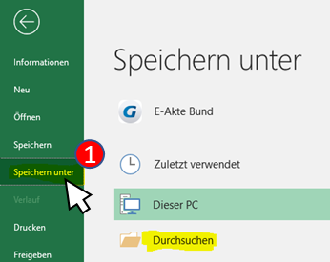
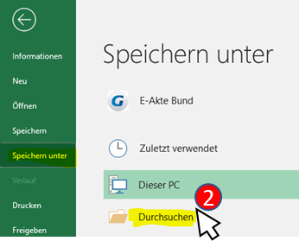
… oder Möglichkeit 2 (um ein PDF-Dokument zu erzeugen):

. | Klicken Sie auf
 | "Speichern unter" (1)
 | und
 | anschließend auf
 | "Durchsuchen" (2).

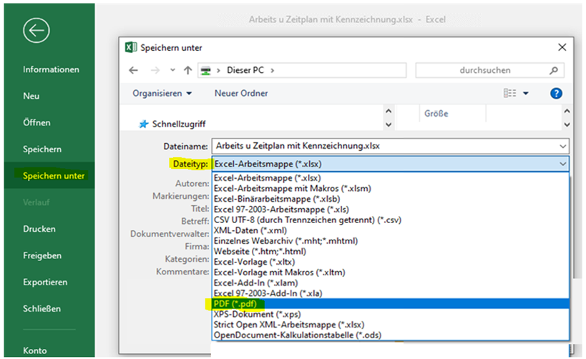
3
4

. | Öffnen Sie das Dropdown-Menü
 | bei Dateityp (3)
 | und wählen Sie hier
 | den Eintrag PDF (*.pdf) (4)

. | Ebenso haben Sie hier
 | die Möglichkeit einen Speicher-
 | ort und den Dateinamen
 | (bitte entsprechend dem Muster)

 | "AKRONYM_Arbeits_Zeitplan"

 | für die PDF-Datei festzulegen.

. | Schließen Sie den Vorgang
 | mit Klick auf "Speichern" ab.

